שאלה 1 פתרון
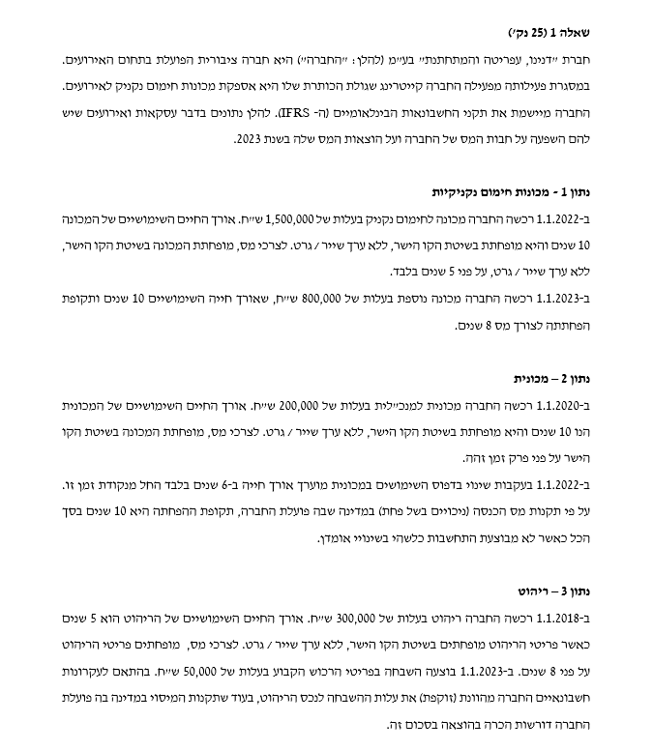
 |  |  |  |  | שיעורי מס:
דוח התאמה למס: |  |  |  |  | 2,022 | 23% |  | 31.12.22 | שינוי | שינוי בגין מס | 31.12.23
רווח לפני מס מפעולות נמשכות |  |  | 3,000,000 |  | 2,023 | 23% | מכונות 1 | (34,500) | (34,500) | (51,000) | (120,000) | 0
 |  |  |  |  | 2,024 | 30% | מכונות 2 | 0 | (4,600) | (3,400) | (8,000) | 0
הוסף: |  |  |  |  | 2,025 | 40% | מכונית | 0 | 767 | 567 | 1,333 | 0
הוצאות פחת מכונה 1-ספרים |  |  | 150,000 |  |  |  | ריהוט | 25,875 | (8,625) | (11,000) | 6,250 | 0
הוצאות פחת מכונה 2-ספרים |  |  | 80,000 |  |  |  | נדל"ש | (89,010) | (33,005) | (90,185) | (212,200) | 0
הוצאות פחת מכונית-ספרים |  |  | 23,333 |  |  |  | מלאי | 0 | 25,300 | 7,700 | 33,000 | 0
הוצאות פחת ריהוט-ספרים |  |  | 0 |  |  |  | הפרשה לחומ"ס | 9,200 | 10,580 | 6,020 | 25,800 | 0
הוצאות בגין מלאי-מס |  |  | 200,000 |  |  |  | הפרשה לאחריות | 920,000 | 200,100 | 439,900 | 1,560,000 | 0
הוצאות בגין חומ"ס-ספרים |  |  | 46,000 |  |  |  | הכנסות על בסיס מזומן | 0 | (52,900) | 121,900 | 69,000 | 0
הוצאות בגין פרשה לאחריות |  |  | 1,200,000 |  |  |  | סה"כ | 831,565 | 103,117 | 420,502 | 1,355,183
הוצאות לא מוכרות |  |  | 20,000

הפחת:
הוצאות פחת מכונה 1-מס הכנסה |  |  | (300,000)
הוצאות פחת מכונה 2-מס הכנסה |  |  | (100,000)
הוצאות פחת מכונית-מס הכנסה |  |  | (20,000)
הוצאות פחת ריהוט-מס |  |  | (87,500)
הוצאות פחת נדל"ש-מס |  |  | (53,500)
רווח מע"ע נדל"ש-ספרים |  |  | (90,000)
הוצאות בגין מלאי-ספרים |  |  | (90,000)
הוצאות אחריות-מס |  |  | (330,000)

סה"כ |  |  | 3,648,333

הוצאות מס שוטפות |  |  | (799,117)
הוצאות מס נדחות |  |  | (523,618)

מכונות 1 | 31.12.22 | שינוי | 31.12.23
לפי מס הכנסה | 1,200,000 | 300,000 | 900,000
לפי חשבונאות | 1,350,000 | 150,000 | 1,200,000
הפרש עיתוי | (150,000) | 150,000 | (300,000)
מס נדחה | (34,500) | 34,500 | (120,000)
שינוי בגין שיעור מס |  | 51,000

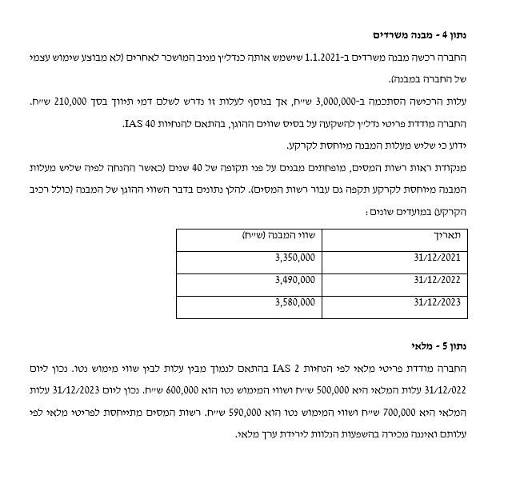
 | שיעור מס | לפי מס הכנסה | לפי חשבונאות | יצירה/היפוך
2,024 | 30% | 300,000 | 150,000 | 150,000
2,025 | 40% | 600,000 | 1,050,000 | (450,000)

מכונות 2 | 31.12.22 | שינוי | 31.12.23
לפי מס הכנסה | 0 | 100,000 | 700,000
לפי חשבונאות | 0 | 80,000 | 720,000
הפרש עיתוי | 0 | 20,000 | (20,000)
מס נדחה | 0 | 4,600 | (8,000)
שינוי בגין שיעור מס |  | 3,400

 | שיעור מס | לפי מס הכנסה | לפי חשבונאות | יצירה/היפוך
2,024 | 30% | 100,000 | 80,000 | 20,000
2,025 | 40% | 600,000 | 640,000 | (40,000)

מכונית | 31.12.22 | שינוי | 31.12.23
לפי מס הכנסה | 140,000 | 20,000 | 120,000
לפי חשבונאות | 140,000 | 23,333 | 116,667
הפרש עיתוי | 0 | (3,333) | 3,333
מס נדחה | 0 | (767) | 1,333
שינוי בגין שיעור מס |  | (567)

 | שיעור מס | לפי מס הכנסה | לפי חשבונאות | יצירה/היפוך
2,024 | 30% | 20,000 | 23,333 | (3,333)
2,025 | 40% | 100,000 | 93,333 | 6,667

ריהוט | 31.12.22 | שינוי | 31.12.23
לפי מס הכנסה | 112,500 | 37,500 | 75,000
לפי חשבונאות | 0 | 0 | 50,000
הפרש עיתוי | 112,500 | 37,500 | 25,000
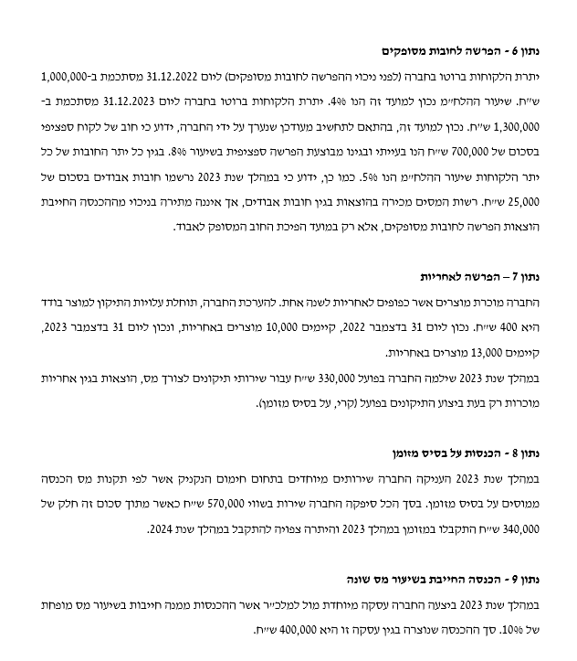
מס נדחה | 25,875 | 8,625 | 6,250
שינוי בגין שיעור מס |  | 11,000

הוצאות בגין השבחה |  | 50,000

 | שיעור מס | לפי מס הכנסה | לפי חשבונאות | יצירה/היפוך
2,024 | 30% | 37,500 | 0 | 37,500
2,025 | 40% | 37,500 | 50,000 | (12,500)

נדל"ש | 31.12.22 | שינוי | 31.12.23
לפי מס הכנסה | 3,103,000 | 53,500 | 3,049,500
לפי חשבונאות | 3,490,000 | (90,000) | 3,580,000
הפרש עיתוי | (387,000) | 143,500 | (530,500)
מס נדחה | (89,010) | 33,005 | (212,200)
שינוי בגין שיעור מס |  | 90,185

מלאי | 31.12.22 | שינוי | 31.12.23
לפי מס הכנסה | 500,000 | (200,000) | 700,000
לפי חשבונאות | 500,000 | (90,000) | 590,000
הפרש עיתוי | 0 | (110,000) | 110,000
מס נדחה | 0 | (25,300) | 33,000
שינוי בגין שיעור מס |  | (7,700)

הפרשה לחומ"ס | 31.12.22 | שינוי | 31.12.23
לפי מס הכנסה | 0 | 0 | 0
לפי חשבונאות | (40,000) | 46,000 | (86,000)
הפרש עיתוי | 40,000 | (46,000) | 86,000
מס נדחה | 9,200 | (10,580) | 25,800
שינוי בגין שיעור מס |  | (6,020)

הפרשה לאחריות | 31.12.22 | שינוי | 31.12.23
לפי מס הכנסה | 0 | 330,000 | 0
לפי חשבונאות | (4,000,000) | 1,200,000 | (5,200,000)
הפרש עיתוי | 4,000,000 | (870,000) | 5,200,000
מס נדחה | 920,000 | (200,100) | 1,560,000
שינוי בגין שיעור מס |  | (439,900)

הכנסות על בסיס מזומן | 31.12.22 | שינוי | 31.12.23
לפי מס הכנסה | 0 | (340,000) | 230,000
לפי חשבונאות | 0 | (570,000) | 0
הפרש עיתוי | 0 | 230,000 | 230,000
מס נדחה | 0 | 52,900 | 69,000
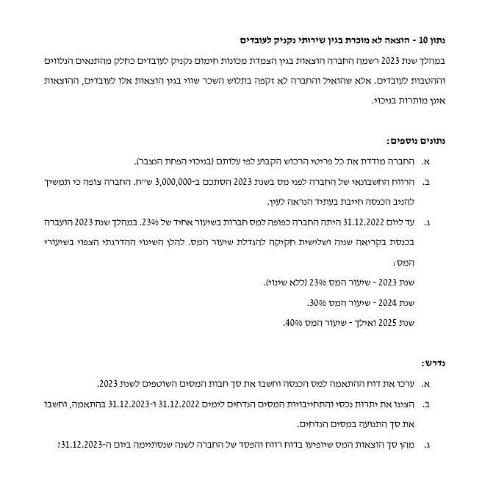
שינוי בגין שיעור מס |  | (121,900)

שאלה 2 פתרון
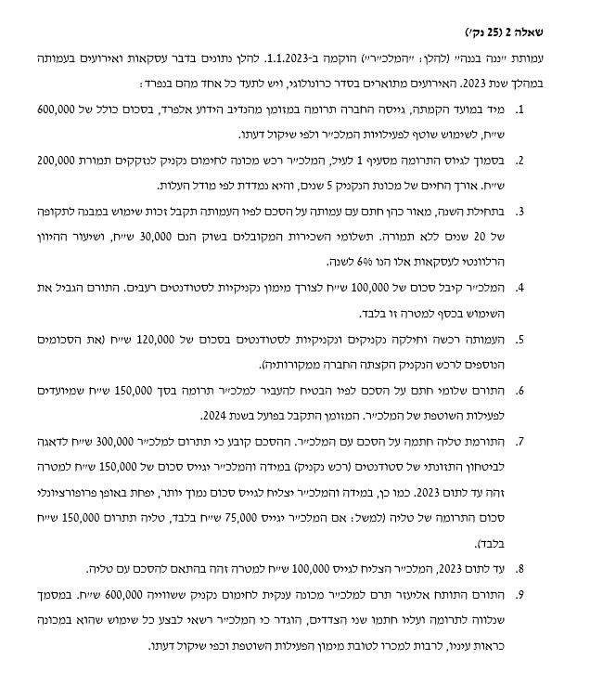
 |  |  |  |  |  |  |  | הדוח על הפעילויות לשנת 2023
סוגיות מדידה א - פתרון שאלת מלכ״רים
 |  |  |  |  |  |  |  | מחזור הפעילויות
אירוע 1 - גיוס תרומה ללא מגבלה |  |  |  |  |  |  |  | הכנסות מתרומות (1, 6, 12) | 840,000
בהתאם לסעיף 54 בתקן 40, תרומות שהתקבלו מוכרות כהכנסות בתקופה שבה התקבלו (בהנחת אי מגבלה/חסם). |  |  |  |  |  |  |  | שחרור מהגבלה (3, 5, 13) | 190,000
 |  |  | חובה | זכות |  |  |  | שירותים ללא תמורה (11) | 10,000
מזומן |  |  | 600,000 |  |  |  |  | נכסים ללא תמורה (9,10,14) | 1,013,939
הכנסות מתרומה |  |  |  | 600,000 |  |  |  |  | 2,053,939

אירוע 2 - רכישת מכונה לחימום נקניק |  |  |  |  |  |  |  | עלות הפעילות
לאור הנתון המפורש לפי המלכ״ר מפצל בין נכסים נטו שלא קיימת לגביהם הגבלה לשימוש לפעילויות לנכסים נטו
שלא קיימת לגביהם הגבלה ששימשו לרכוש קבוע, תתועד הרכישה כדלקמן: |  |  |  |  |  |  |  | חלוקת נקניק (5,10) | 420,000
 |  |  |  |  |  |  |  | שכירות (3) | 30,000
 |  |  | חובה | זכות |  |  |  | פחת (2) | 40,000
מכונה לחימום נקניק (רכוש קבוע) |  |  | 200,000 |  |  |  |  | הרצאות (11) | 10,000
מזומן |  |  |  | 200,000 |  |  |  |  | 500,000

לאחר מכן יש לייעד את הסכומים לרכוש קבוע בהתאמה: |  |  |  |  |  |  |  | עודף הכנסות | 1,553,939

 |  |  | חובה | זכות
נכסים נטו לא מוגבלים שלא יועדו |  |  | 200,000 |  |  |  |  | הדוח על השינויים בנכסים נטו בשנת 2023
נכסים נטו לא מוגבלים ששימשו לר״ק |  |  |  | 200,000 |  |  |  |  | נכסים נטו שלא קיימת לגביהם הגבלה
 |  |  |  |  |  |  |  |  | לשימוש לפ׳ | שיועדו | ששי׳ לר״ק | נ״נ מוגבלים | סה״כ
 |  |  |  |  |  |  |  | יתרה ליום 1.1.2023 | 0 | 0 | 0 | 0 | 0
יש לבצע רישום של הוצאות הפחת השנתיות בהתאמה. הואיל והרכישה היא בסמוך לגיוס התרומה לעיל יש להניח
שבוצעה בתחילת השנה ולכן הפחת נמשך שנה שלמה, כדלקמן: |  |  |  |  |  |  |  | תוספות: |  |  |  |  | 0
 |  |  |  |  |  |  |  | עודף הכנסות | 1,553,939 |  |  |  | 1,553,939
 |  |  | חובה | זכות |  |  |  | תרומות מוגבלות (3,4,7,8,13) |  |  |  | 1,124,743 | 1,124,743
הוצאות פחת (בגין מכונת נקניק) |  |  | 40,000 |  |  |  | 200,000 / 5 = |  |  |  |  |  | 0
פחת נצבר מכונת נקניק |  |  |  | 40,000 |  |  |  | גריעות: |  |  |  |  | 0
 |  |  |  |  |  |  |  | העברה לר״ק (2,9,14) | (1,200,000) |  | 1,200,000 |  | 0
 |  |  | חובה | זכות |  |  |  | שחרור סכומים לפחת (2) | 40,000 |  | (40,000) |  | 0
נכסים נטו לא מוגבלים ששימשו לר״ק |  |  | 40,000 |  |  |  |  | שחרור מנ״נ שהוגבלו (5) |  |  |  | (190,000) | (190,000)
נכסים נטו לא מוגבלים שלא יועדו |  |  |  | 40,000 |  |  |  | יתרה ליום 31.12.2023 | 393,939 | 0 | 1,160,000 | 934,743 | 2,488,683

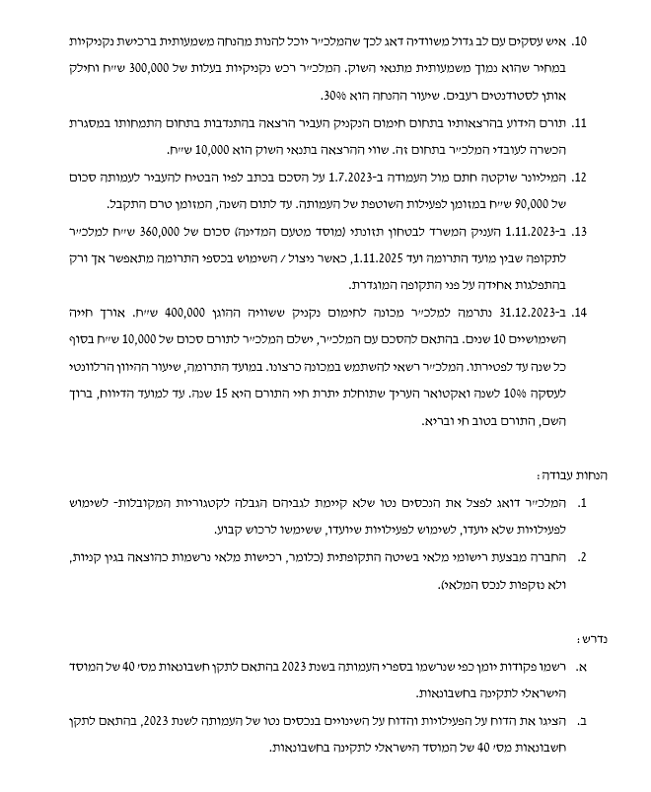
אירוע 3 - זכות שימוש במבנה ללא תמורה
האירוע יטופל על בסיס הכרה בנ״נ מוגבלים לפי השווי ההוגן (בדרך של היוון) של דמי השכירות הצפויים. חשוב לציין
שלא מדובר בעסקת חכירה הואיל והפעילות ללא תמורה. יחד עם זאת, זכות השימוש היא ספציפית ואיננה לשיקול
דעתו של המלכ״ר וככזו, לא תוכר כהכנסה אלא כעלייה ישירה בנכסים נטו שקיימת לגביהם הגבלה.
(*) | הפניה: מחברת הקורס, Lecture 8 New, שורות 244 ואילך.

 |  |  | חובה | זכות |  | מועד ההכרה
חייבים |  |  | 344,098 |  |  | 6% | rate
נכסים נטו שקיימת לגביהם הגבלה |  |  |  | 344,098 |  | 20 | nper
 |  |  |  |  |  | 30000 | pmt
 |  |  |  |  |  | -344,098 | pv
 |  |  |  |  |  | 0 | fv

 |  |  | חובה | זכות |  | מדידה בחלוף שנה
חייבים |  |  | 20,646 |  |  | 6% | rate
נכסים נטו שקיימת לגביהם הגבלה |  |  |  | 20,646 |  | 19 | nper
 |  |  |  |  |  | 30000 | pmt
הוצאות שכירות |  |  | 30,000 |  |  | -334,743 | pv
חייבים |  |  |  | 30,000 |  | 0 | fv

נכסים נטו שקיימת לגביהם הגבלה |  |  | 30,000
הכנסות בגין שחרור מהגבלה |  |  |  | 30,000

אירוע 4 - תרומה למימון נקניק

התרומה מוגבלת לפעילות ספציפית ולכן תוכר כנגד נכסים נטו מוגבלים.

 |  |  | חובה | זכות
מזומן |  |  | 100,000
נכסים נטו מוגבלים (מימון נקניק) |  |  |  | 100,000

אירוע 5 - מימוש תרומה למימון נקניק לרבות השלמה ממקורות המלכ״ר

החלק הראשון יכיר בהוצאות כנגד מזומן, וזאת בגובה כל הפעילות (מלוא שווי הנקניק אשר חולק).

 |  |  | חובה | זכות
הוצאות חלוקת נקניק |  |  | 120,000
מזומן |  |  |  | 120,000

החלק השני יכיר בהכנסות בגין שחרור מהגבלה בגין התרומה מאירוע 4. יש לשים לב שאין לרשום פקודה נוספת
בגין הרכיב שהוקצה ממקורות המלכ״ר - שהרי עצם הרישום כהוצאה מוביל לכך (נזקף בעקיפין לנכסים נטו
שאינם מוגבלים).

 |  |  | חובה | זכות
נכסים נטו מוגבלים (מימון נקניק) |  |  | 100,000
הכנסות בגין שחרור מהגבלה |  |  |  | 100,000

אירוע 6 - הבטחה לתרומה לפעילות שוטפת (הבטחה בלתי מותנית)

בהתאם לסעיף 62 בתקן 40, הבטחה בלתי מותנית תוכר כהכנסות (או כרווח) או כתוספת לנכסים נטו שקיימת לגביהם
הגבלה בתקופה שבה התקבלה... בתנאי שקיימות ראיות מספקות... שניתנה הבטחה וקיימת יכולת אכיפה משפטית
של ההבטחה...
ובמקביל נאמר:
הבטחות בלתי מותנות עם מועדי פירעון בתקופות עתידיות יוכרו כתוספת לנכסים נטו שקיימת לגביהם הגבלה...
ויוכרו כהכנסות באותן תקופות עתידיות אלא אם כן תנאים מפורשים של התורם או נסיבות קבלת ההבטחה מבהירים
שהתורם התכוון שהתרומה תשמש לתמיכה בפעילויות של התקופה השוטפת...
יהיה זה סביר להניח שעל ידי קביעת מועדי פירעון עתידיים, התורם מייעד את התרומות שלו לתמוך בפעילויות בתקופות
עתידיות

על פי הנתון המפורש בשאלה, התורם מייעד את הסכומים לתמיכה בפעילות *השוטפת*, קצרת הטווח של המלכ״ר.
אנו מתייחסים לאירוע בהקשר זה משל הסכומים מיועדים לתקופה השוטפת ואין לראות בהם התניה הקשורה לחלוף
הזמן.
הפניה מקבילה: מחברת הקורס, Lecture 7 New, שורה 428.

 |  |  | חובה | זכות
חייבים |  |  | 150,000
הכנסות מתרומה |  |  |  | 150,000

אירועים 7 ו-8: הבטחה לתרומה המותנית במציאת תורמים מקבילים

מדובר בתרומה מותנית שהטיפול וההכרה בה תלוי בהתקיימות התנאי המתלה. בהתאם, רק במועד גיוס התרומה
המקבילה על ידי המלכ״ר יש להכיר בסכום הרלוונטי.
הואיל והפרופורציה היא 300,000 ש״ח מהתורם על כל 150,000 ש״ח שיגוייסו מהעמותה, היחס הוא 1 ל-2, כלומר כל 1
ש״ח של תרומות אחרות ילווה ב-2 ש״ח תרומה מטליה. כמו כן, התרומה מוגבלת למטרה ספציפית.
יש לשים לב שאין כל מידע על קבלת הכסף בפועל מטליה ו/או על ביצוע החלוקה בפועל.

הסכום שגייס המלכ״ר: |  | 100,000
תרומה נוספת לפי מפתח טליה: |  | 200,000 |  |  | 300,000 / 150,000 * 100,000 =
סך התרומה |  | 300,000

 |  |  | חובה | זכות
מזומן |  |  | 100,000
נכסים נטו מוגבלים (רכש נקניק) |  |  |  | 100,000

 |  |  | חובה | זכות
חייבים |  |  | 200,000
נכסים נטו מוגבלים (רכש נקניק) |  |  |  | 200,000

אירוע 9 - תרומת נכסים שאיננה מוגבלת
לפי סעיף 67(ב)(i) לתקן, נכסים שתמורתם לא הוגבלה והתורם לא קבע את משך השימוש שהנכס שנתרם חייב לשמש את
המלכ״ר, שוויו ההוגן של הנכס יוכר כהכנסות אך בסעיף נפרד בדוח על הפעילויות.
חשוב לציין שאין להתייחס לתרומה כקבלת מזומן אלא כקבלת הנכס עצמו.
הפניה: Lecture 8 New, שורה 30
ככלל, היה מצופה לייצר כאן גם פקודת פחת. אבל הואיל ותקופת ההפחתה ועיתוי התרומה הספציפי לא ידוע, יש להניח
כי אין צורך לרשום הוצאות פחת בתקופת הדיווח בגין הפריט.

 |  |  | חובה | זכות
מכונת נקניק |  |  | 600,000
הכנסות מתרומת נכסים (רכוש קבוע) |  |  |  | 600,000

 |  |  | חובה | זכות
נכסים נטו לא מוגבלים שלא יועדו |  |  | 600,000
נכסים נטו לא מוגבלים ששימשו לר״ק |  |  |  | 600,000

אירוע 10 - הנחה ברכש נקניק

ההנחה מלווה בהכרה בהכנסות מנכסים שהועברו ללא תמורה בגובה ההנחה, שהיא בשיעור 30% מהעלות. בהקשר זה,
התקבלו שתי גרסאות פתרון. האחת, שהעלות הנתונה היא לפני הנחה. השניה, שהעלות הנתונה היא אחרי הנחה.

העלות הנתונה לפני הנחה: |  |  | חובה | זכות
הוצאות חלוקת נקניק |  |  | 300,000
מזומן |  |  |  | 210,000
הכנסות מנכסים שהועברו ללא תמורה |  |  |  | 90,000

העלות הנתונה אחרי הנחה: |  |  | חובה | זכות
הוצאות חלוקת נקניק |  |  | 428,571
מזומן |  |  |  | 300,000
הכנסות מנכסים שהועברו ללא תמורה |  |  |  | 128,571

לשם פשטות, המשך הפתרון מניח התייחסות לגרסת הפתרון הראשונה, אך ניקוד מלא ניתן גם בעת בחירה בחלופה
השניה.

כמו כן, למרות שבנתונים 7 ו-8 קיימת תרומה מוגבלת שלכאורה מיועדת למטרה זהה, החלטתי להתחשב ובהיעדר הפניה
ספציפית לסעיפים אלו בסעיף הספציפי, גם מי שלא התייחס להכנסות שחרור מגבלה בגין אירועים 7,8 יקבל את
מלוא הניקוד.

אירוע 11 - שירות ללא תמורה

 |  |  | חובה | זכות
חובה הוצאות בגין הרצאות |  |  | 10,000
זכות הכנסות משירותים ללא תרומה |  |  |  | 10,000

אירוע 12 - הבטחה בלתי מותנית

זהה לאירוע 6, בהנמקה וברישום.

 |  |  | חובה | זכות
חייבים |  |  | 90,000
הכנסות מתרומה |  |  |  | 90,000

אירוע 13 - תרומה מותנית
חשוב לציין שאירוע זה איננו מהווה הבטחה לתרומה אלא תרומה ממש. וכל עוד התנאים טרם התקיימו (חלוף הזמן)
מדובר במגבלה.

 |  |  | חובה | זכות
מזומן |  |  | 360,000
נכסים נטו שקיימת לגביהם הגבלה |  |  |  | 360,000

המגבלה מופשרת להכנסות באופן יחסי על פני פרק הזמן לניצול:

 |  |  | חובה | זכות
נכסים נטו שקיימת לגביהם הגבלה |  |  | 60,000
הכנסות שחרור מהגבלה |  |  |  | 60,000

אירוע 14 - תרומה בתנאי אנונה

 |  |  | חובה | זכות |  | 10% | rate
מכונה לחימום נקניק |  |  | 400,000 |  |  | 15 | nper
התחייבות בתנאי אנונה לשלם |  |  |  | 76,061 |  | 76,061 | pv
הכנסות מתרומות - העברת נכסים |  |  |  | 323,939 |  | -10000 | pmt
 |  |  |  |  |  | 0 | fv
 |  |  | חובה | זכות
נכסים נטו לא מוגבלים שלא יועדו |  |  | 400,000
נכסים נטו לא מוגבלים ששימשו לר״ק |  |  |  | 400,000

שאלה 3 פתרון
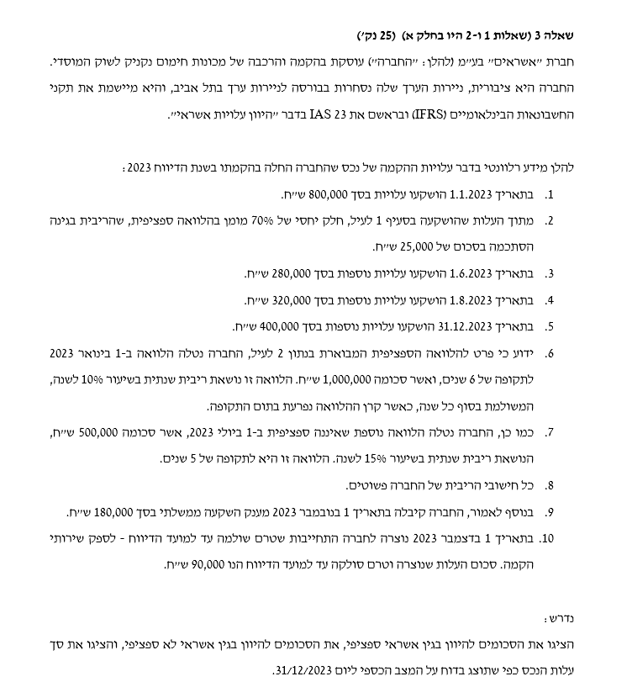
 |  | ממוצע נכס לא כשיר:
1.1.23 | עלויות | 800,000
1.6.23 | עלויות | 163,333 |  |  | אשראי ספיציפי:
1.8.23 | עלויות | 133,333 |  |  | הוצאות מימון אשראי ספיציפי |  | 25,000
31.12.23 | עלויות | 0 |  |  | ממוצע אשראי ספיציפי |  | 560,000
 | מענק | (30,000)
 | התחייבות לספק | (7,500)
 | ממוצע אשראי ספיציפי | (560,000)
 | ממוצע אשראי לא ספיציפי | 499,167

 |  |  |  |  | אשראי לא ספיציפי:
 |  | הלוואה 1 |  | 1.1.23 | (1,000,000)
 |  |  |  | הוצאות מימון | (100,000)
 |  |  |  | תשלום | 100,000
 |  |  |  | 31.12.23 | (1,000,000)

 |  |  |  | הוצאות מימון אשראי לא ספיציפי |  | 100,000
 |  |  |  | ממוצע אשראי לא ספיציפי |  | 1,000,000

 |  | הלוואה 2 |  | 1.7.23 | (500,000)
 |  |  |  | הוצאות מימון | (37,500)
 |  |  |  | תשלום | 0
 |  |  |  | 31.12.23 | (537,500)

 |  |  |  | הוצאות מימון אשראי לא ספיציפי |  | 37,500
 |  |  |  | ממוצע אשראי לא ספיציפי |  | 250,000

 |  | ריבית להיוון |  | 11.00%

 |  | הוצאות מימון אשראי לא ספיציפי |  | 137,500
 |  | ריבית להיוון*ממוצע אשראי לא ספיציפי |  | 54,908

 |  | חישוב נכס:
 |  | עלות | 1,800,000
 |  | אשראי ספיציפי | 25,000
 |  | אשראי לא ספיציפי | 54,908
 |  | מענק | (180,000)
 |  | סה"כ | 1,699,908

שאלה 4 פתרון
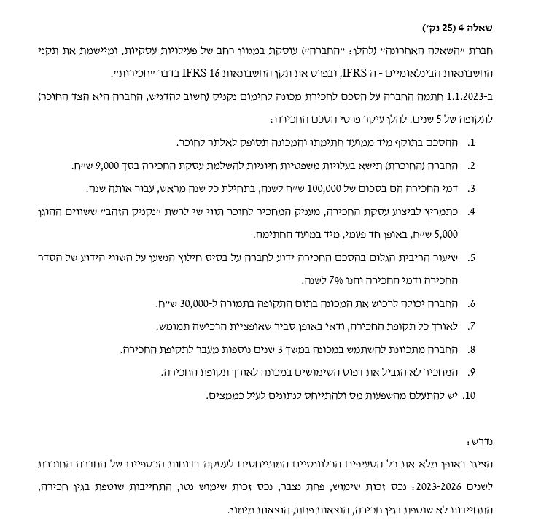
 |  | פקודת יומן ליום הרכישה:
 |  |  |  | חובה | זכות
 |  |  | התחייבות בגין חכירה |  | 460,111
 |  |  | נכס זכות שימוש | 464,111
 |  |  | מזומן |  | 9,000

 | תנועה בהתחייבות בגין חכירה |  | תנועה בנכס זכות שימוש
1.1.23 | (460,111) |  | 31.12.23 | 31.12.24 | 31.12.25 | 31.12.26
תשלום | 100,000 | עלות | 464,111 | 464,111 | 464,111 | 464,111
הוצאות מימון | (25,208) | פחת נצבר | (58,014) | (116,028) | (174,042) | (232,055)
31.12.23 | (385,318) | עלות מופחתת | 406,097 | 348,083 | 290,069 | 232,055
תשלום | 100,000
הוצאות מימון | (19,972) | הוצאות פחת | 58,014 | 58,014 | 58,014 | 58,014
31.12.24 | (305,291)
תשלום | 100,000 |  | נתונים התחייבות בגין חכירה
הוצאות מימון | (14,370) |  | 31.12.23 | 31.12.24 | 31.12.25 | 31.12.26
31.12.25 | (219,661) | שוטפת | (100,000) | (100,000) | (100,000) | (100,000)
תשלום | 100,000 | לא שוטפת | (285,318) | (205,291) | (119,661) | (28,037)
הוצאות מימון | (8,376)
31.12.26 | (128,037) | הוצאות מימון | 25,208 | 19,972 | 14,370 | 8,376

